Лист1
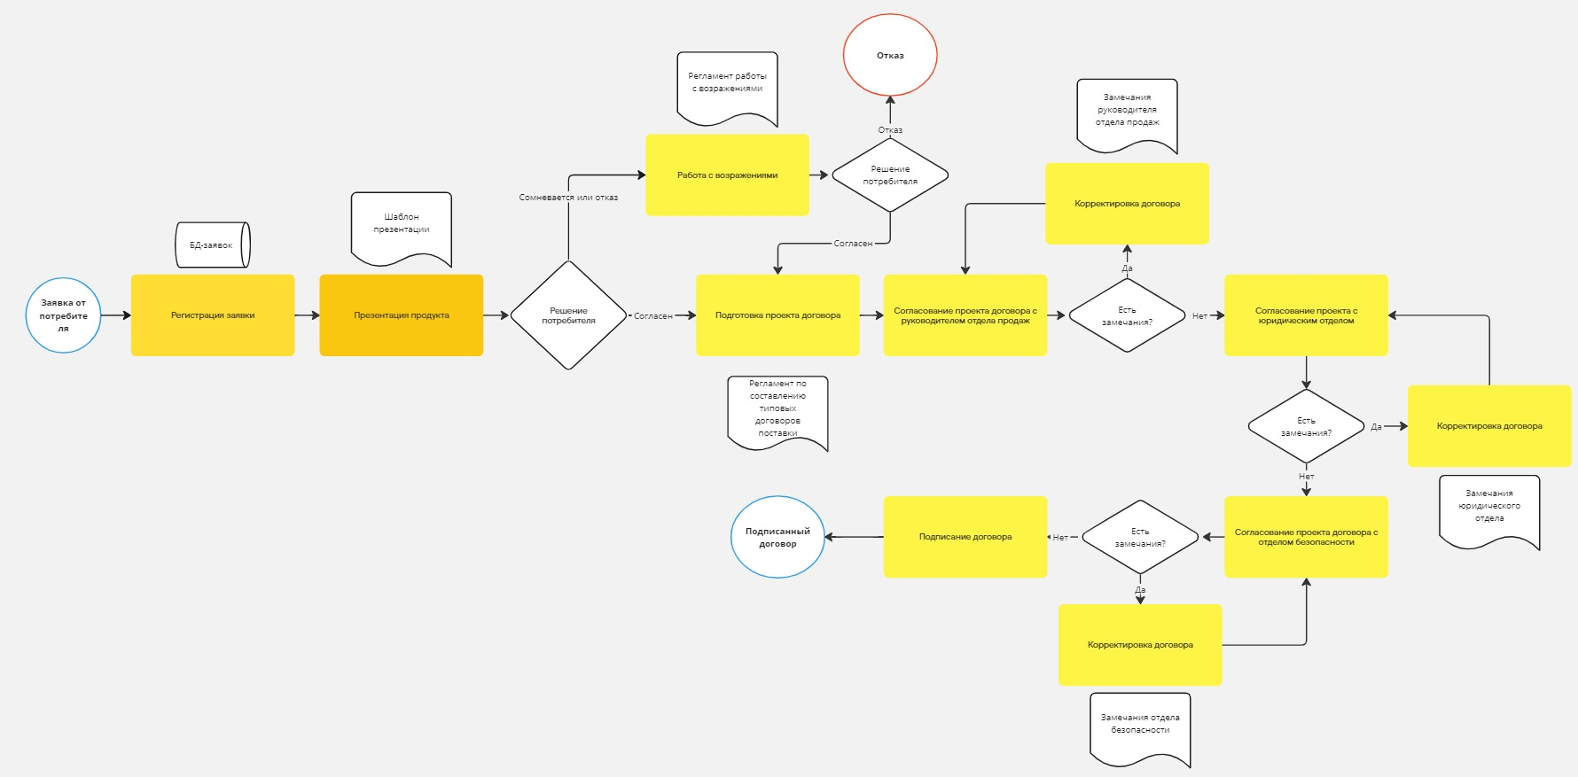
Номер шага | Название шага | Инициатор | Ответственный | Срок выполнения | Результат
1 | Регистрация заявки | Потребитель | Менеджер по продажам | 1 день | Зарегистрированная заявка
2 | Презентация продукта | Менеджер отдела продаж | Менеджер отдела продаж | 3 дня | Решение потребителя: согласен - goto п.4, отказ\сомневается - goto п. 3
3 | Работа с возражениями | Менеджер отдела продаж | Менеджер отдела продаж | 3 дня | Решение потребителя: согласен - goto п.4, отказ - завершение процесса
4 | Подготовка проекта договора | Менеджер отдела продаж | Менеджер отдела продаж | 3 дня | Готовый проект договора
5 | Согласование проекта договора с руководителем отдела продаж | Менеджер отдела продаж | Менеджер отдела продаж | 3 дня | Есть замечания руководителя отдела продаж?: да - goto п. 6, нет - goto п.7
6 | Корректировка договора | Отдел, у которого есть замечания (руководитель отдела продаж, юридический отдел, отдел безопасности) | Менеджер отдела продаж | 3 дня | goto на повторное согласование с тем отделом, у которого есть замечания (п. 5 или 7, или 8)
7 | Согласование проекта договора с юридическим отделом | Менеджер отдела продаж | Менеджер отдела продаж | 3 дня | Есть замечания руководителя юридического отдела?: да - goto п. 6, нет - goto п.8
8 | Согласование проекта договора с отделом безопасности | Менеджер отдела продаж | Менеджер отдела продаж | 3 дня | Есть замечания руководителя юридического отдела?: да - goto п. 6, нет - goto п.9
9 | Подписание договора | Менеджер отдела продаж | Руководитель отдела продаж | 1 день

